xgDatiangou3——换色
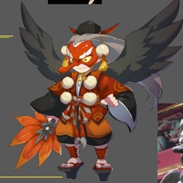
id | 怪物名称 | 角色原画/参考图 | 弱点拆分 |  | 动作类别 | 动作名称 | 动作规则 | 动作描述 | 参考图 | 动作资源名 | 是否循环 | 伴随特效描述
xgDatiangou3 |  |  | 施法（挂接点） | 命名:e_shifa | 大招 | 大招炫耀 | 3秒20次水法术伤害，如果目标有debuff时（有debuff标签的都算加成），伤害翻倍 |  |  | dazhaoxuanyao | 否
 |  |  | 受击（挂接点） | 命名:e_shouji |  | 大招 |  |  |  | dazhao | 否
 |  |  | 头顶（挂接点） | 命名:e_jihuo

xgMengyan5——补充大招
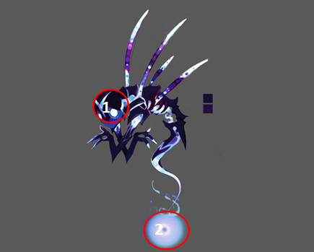
id | 怪物名称 | 角色原画/参考图 | 弱点拆分 |  | 动作类别 | 动作名称 | 动作规则 | 动作描述 | 参考图 | 动作资源名 | 是否循环 | 伴随特效描述
xgMengyan5 |  |  | 施法（挂接点） | 命名:e_shifa | 大招 | 大招炫耀 | 3秒20次暗物理伤害 |  |  | dazhaoxuanyao | 否
 |  |  | 受击（挂接点） | 命名:e_shouji |  | 大招 |  |  |  | dazhao | 否
 |  |  | 头顶（挂接点） | 命名:e_jihuo

xgIfrit5——换色
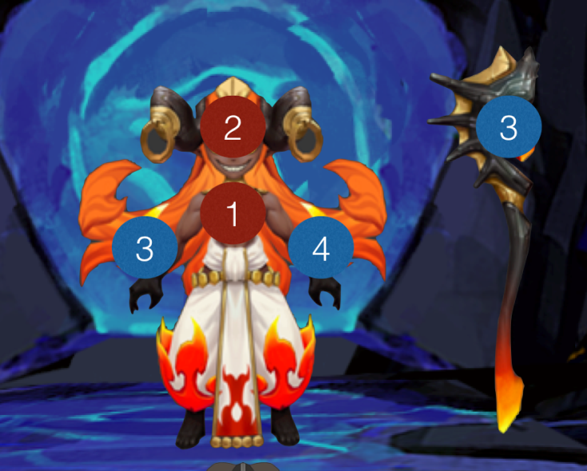
id | 怪物名称 | 角色原画/参考图 | 弱点拆分 |  | 动作类别 | 动作名称 | 动作规则 | 动作描述 | 参考图 | 动作资源名 | 是否循环 | 伴随特效描述
xgIfrit5 |  |  | 施法（挂接点） | 命名:e_shifa | 大招 | 大招炫耀 | 群体物理暗属性伤害附加一定几率驱散敌方增益buff（自动） |  |  | dazhaoxuanyao | 否
 |  |  | 受击（挂接点） | 命名:e_shouji
 |  |  | 头顶（挂接点） | 命名:e_jihuo

xgDujiaoshou5——换色

id | 怪物名称 | 角色原画/参考图 | 弱点拆分 |  | 动作类别 | 动作名称 | 动作规则 | 动作描述 | 参考图 | 动作资源名 | 是否循环 | 伴随特效描述
xgDujiaoshou5 |  |  | 施法（挂接点） | 命名:e_shifa | 大招 | 大招炫耀 | 驱散敌方增益buff |  |  | dazhaoxuanyao | 否
 |  |  | 受击（挂接点） | 命名:e_shouji
 |  |  | 头顶（挂接点） | 命名:e_jihuo

xgWeitianshi5——换色
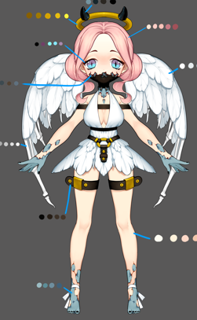
id | 怪物名称 | 角色原画/参考图 | 弱点拆分 |  | 动作类别 | 动作名称 | 动作规则 | 动作描述 | 参考图 | 动作资源名 | 是否循环 | 伴随特效描述
xgWeitianshi5 |  |  | 施法（挂接点） | 命名:e_shifa | 大招 | 大招炫耀 | 群体暗属性伤害几率附加禁止回血buff |  |  | dazhaoxuanyao | 否
 |  |  | 受击（挂接点） | 命名:e_shouji
 |  |  | 头顶（挂接点） | 命名:e_jihuo

xgChange5——换色
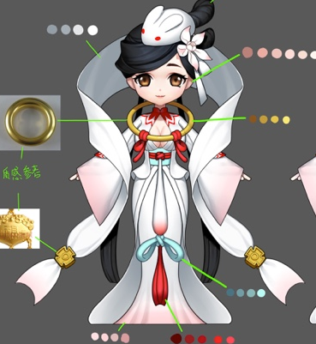
id | 怪物名称 | 角色原画/参考图 | 弱点拆分 |  | 动作类别 | 动作名称 | 动作规则 | 动作描述 | 参考图 | 动作资源名 | 是否循环 | 伴随特效描述
xgChange5 |  |  | 施法（挂接点） | 命名:e_shifa | 大招 | 大招炫耀 | 3秒20次暗法术伤害 |  |  | dazhaoxuanyao | 否
 |  |  | 受击（挂接点） | 命名:e_shouji |  | 大招 |  |  |  | dazhao | 否
 |  |  | 头顶（挂接点） | 命名:e_jihuo

xgHapi5——换色
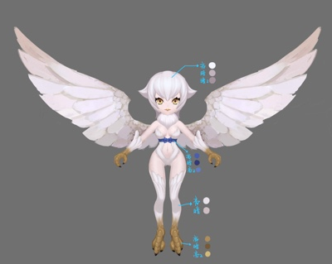
id | 怪物名称 | 角色原画/参考图 | 弱点拆分 |  | 动作类别 | 动作名称 | 动作规则 | 动作描述 | 参考图 | 动作资源名 | 是否循环 | 伴随特效描述
xgChange5 |  |  | 施法（挂接点） | 命名:e_shifa | 大招 | 大招炫耀 | 群体暗属性bomb，XX%法术伤害，3回合炸 |  |  | dazhaoxuanyao | 否
 |  |  | 受击（挂接点） | 命名:e_shouji
 |  |  | 头顶（挂接点） | 命名:e_jihuo

